Caso1
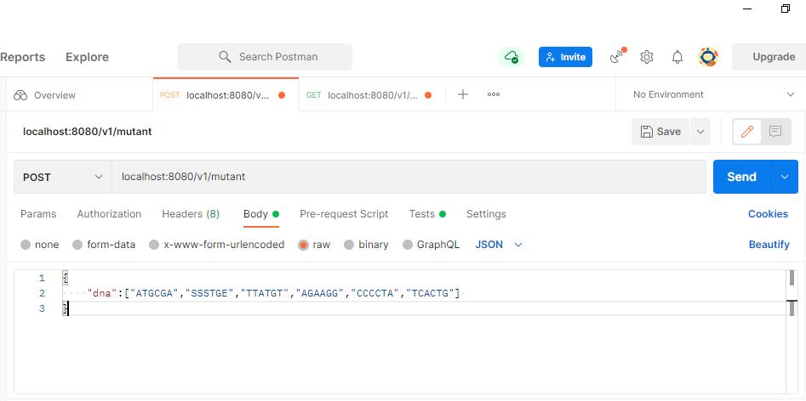
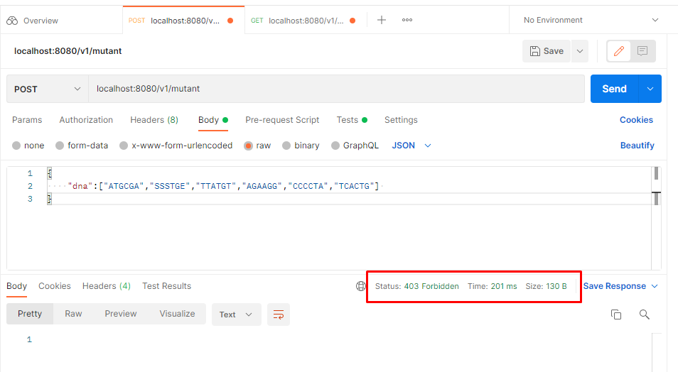
Funcionalidad | Validar si una secuencia de ADN es o no mutante
ID Escenario | 1
Descripción del Escenario | Consume del servicio web para validar si la secuencia enviada es o no mutante

ID Caso | 1
Descripción del caso | Error por que la secuencia enviada no cumple con la base nitrogenada

DATOS DE PRUEBA
{ "dna":["ATGCGA","SSSTGE","TTATGT","AGAAGG","CCCCTA","TCACTG"] }

RESULTADO ESPERADO
403 - Forbidden

RESULTADO FINAL
Exitoso

Caso2
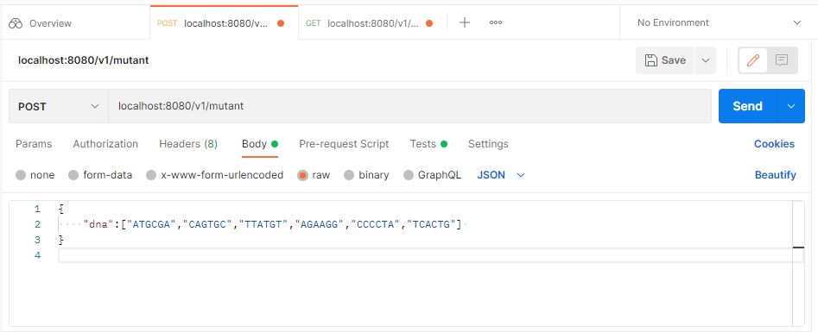
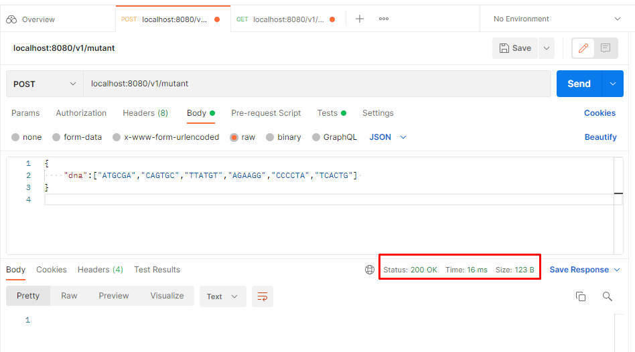
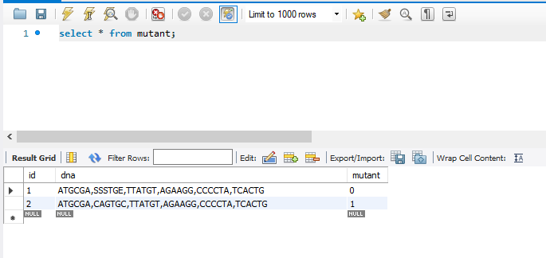
Funcionalidad | Validar si una secuencia de ADN es o no mutante
ID Escenario | 1
Descripción del Escenario | Consume del servicio web para validar si la secuencia enviada es o no mutante

ID Caso | 2
Descripción del caso | Validación si el ADN es mutante

DATOS DE PRUEBA
{ "dna":["ATGCGA","CAGTGC","TTATGT","AGAAGG","CCCCTA","TCACTG"] }

RESULTADO ESPERADO
200-OK

RESULTADO FINAL
Exitoso

Caso3
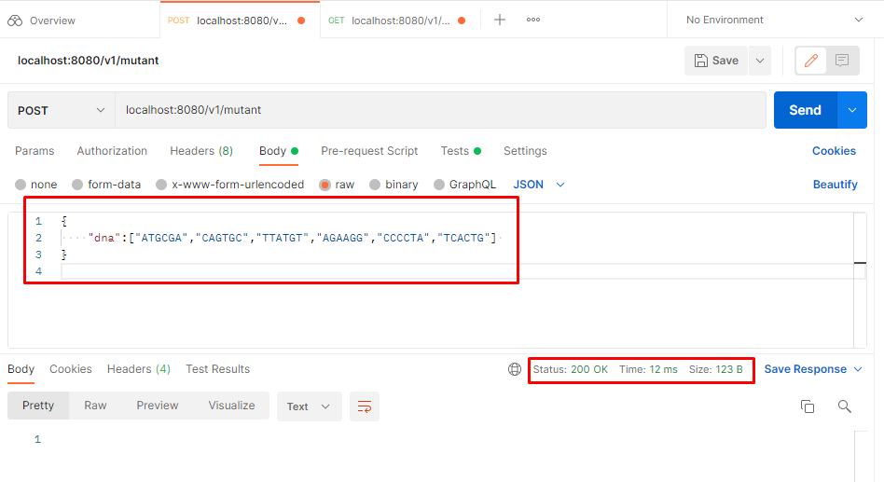
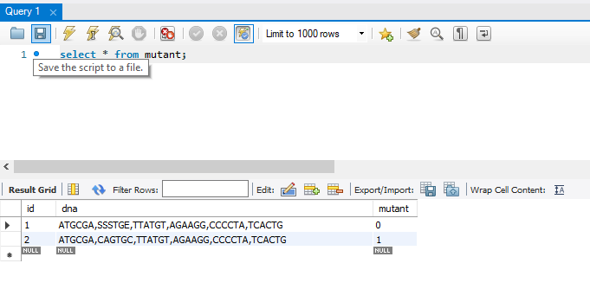
Funcionalidad | Validar si una secuencia de ADN es o no mutante
ID Escenario | 1
Descripción del Escenario | Consume del servicio web para validar si la secuencia enviada es o no mutante

ID Caso | 3
Descripción del caso | Repetir caso 2, pero sin generar inserción en base de datos

DATOS DE PRUEBA
{ "dna":["ATGCGA","CAGTGC","TTATGT","AGAAGG","CCCCTA","TCACTG"] }

RESULTADO ESPERADO
200-OK

RESULTADO FINAL
Exitoso

Caso4
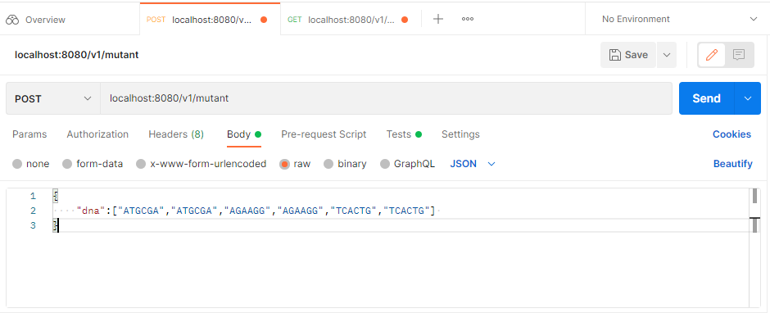
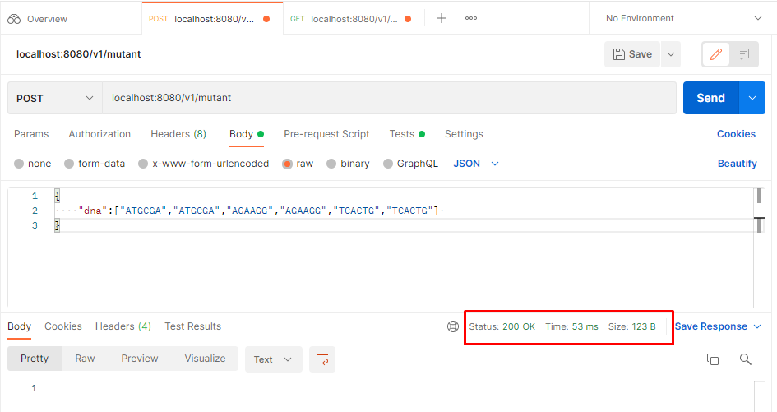
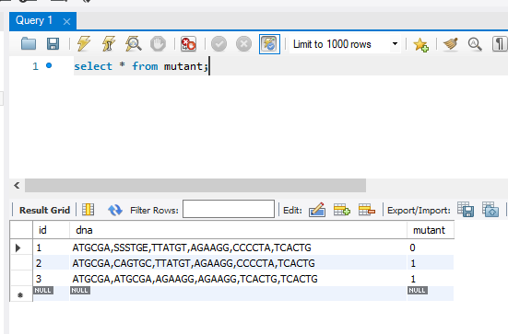
Funcionalidad | Validar si una secuencia de ADN es o no mutante
ID Escenario | 1
Descripción del Escenario | Consume del servicio web para validar si la secuencia enviada es o no mutante

ID Caso | 4
Descripción del caso | Validación mutante

DATOS DE PRUEBA
{ "dna":["ATGCGA","ATGCGA","AGAAGG","AGAAGG","TCACTG","TCACTG"] }

RESULTADO ESPERADO
200-OK

RESULTADO FINAL
Exitoso

Caso5
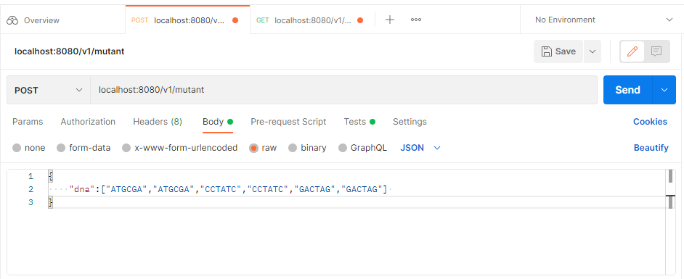
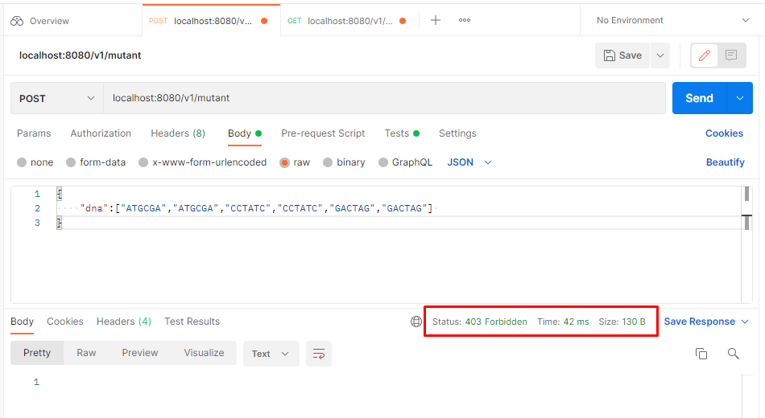
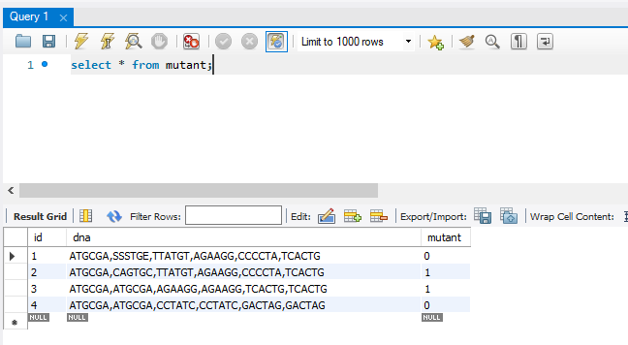
Funcionalidad | Validar si una secuencia de ADN es o no mutante
ID Escenario | 1
Descripción del Escenario | Consume del servicio web para validar si la secuencia enviada es o no mutante

ID Caso | 5
Descripción del caso | Validación mutante - no es mutante

DATOS DE PRUEBA
{ "dna":["ATGCGA","ATGCGA","CCTATC","CCTATC","GACTAG","GACTAG"] }

RESULTADO ESPERADO
403-Forbidden

RESULTADO FINAL
Exitoso

Caso6
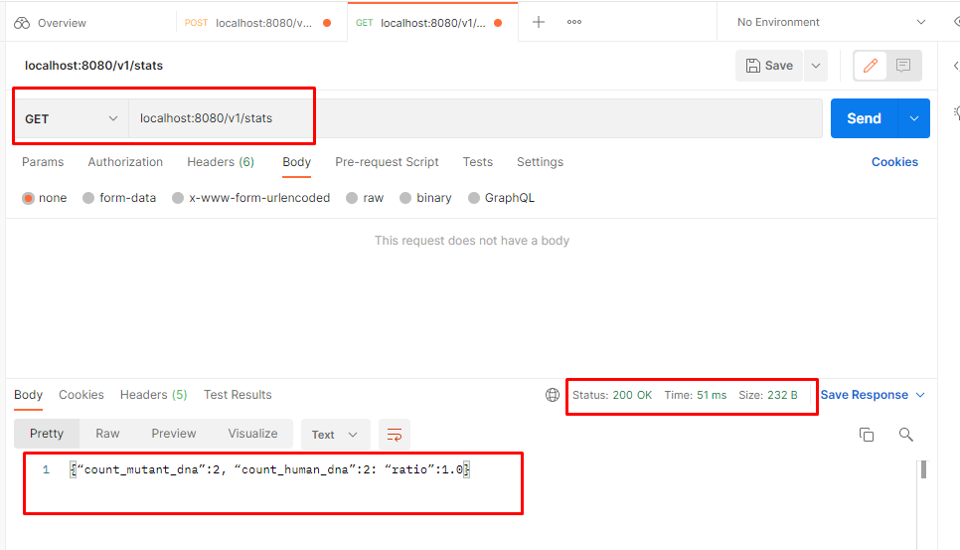
Funcionalidad | Estadisticas
ID Escenario | 1
Descripción del Escenario | Consume del servicio web para entregar las estadisticas de mutantes

ID Caso | 6
Descripción del caso | Estadisticas

DATOS DE PRUEBA
N/A

RESULTADO ESPERADO
información estadistica

RESULTADO FINAL
Exitoso

